상품제안서
엔보우 스마트 무소음 무선 마우스 | 상품코드: S01428

 |  |  |  |  |  |  | 02-713-8555 | www.synergygift.co.kr
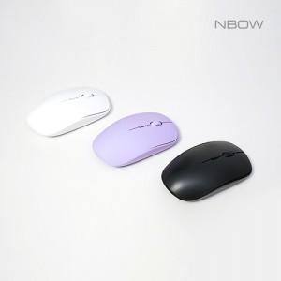

【상세/제작정보】 | DPI버튼, On/Off버튼, 초소형 리시버 무소음 마우스

【인쇄/포장옵션】 | 레이저 / 포장지포장

【공급단가】 | 수량 | 50~ | 100~ | 300~ | 1,000~ | 3,000~
*VAT별도 | 화이트 | 5,850원 | 5,650원 | 5,350원 | 5,150원 | 4,950원
 | 퍼플(품절) | 5,850원 | 5,650원 | 5,350원 | 5,150원 | 4,950원
 | 블랙 | 5,850원 | 5,650원 | 5,350원 | 5,150원 | 4,950원

【상품 URL】 | https://www.synergygift.co.kr:443/src/goods_detail.php?gdno=16094

